2-2「CUEシート」
※ 使用した著作物は全て「権利処理」欄に記載してください。（著作物以外は「内容」欄に記入します） ※ 権利処理の番号は、使用した順に記入してください。（同じものを使う場合は、初めに使用した番号を記入） ※ 音声レベルは、楽曲や効果音など音がでる著作物の場合に「放送」か「BG」のどちらかを示してください。
CUEシート
音声レベル |  | 時間 |  | 権利処理 |  | 内 容
放送 | ＢＧ | 分 | 秒 | 番号 | 分類

ページ数を増やす場合は、印刷範囲内で行数を増やしてください。
印刷の際、サイズを変えないでください。

2-3「権利処理一覧表」
※ 番号は、使用した順に付けること。
権利処理一覧表
ページ数を増やす場合は、印刷範囲内で行数を増やしてください。
印刷の際、サイズを変えないでください。
部門名 |  |  | 作品名 |  |  |  | 学校名

記号 ・ 番号 | 分類 | 権利処理 ・著作物名 (曲名・題名など) |  | 権利を有する者 ・著作者名 (作詞・作曲者など) | 許諾書 | 著作隣接権者名 （ 歌手・演奏者・ レコード会社など ) |  | 許諾書 | オリジナルの所有者

記入上の注意 ・添付書類が不要のもののみ番号に○をつける。 ・分類には取材許諾、楽曲、効果音、美術品、写真、TV番組等を記入する。 ・このページ以降に添付する書類には、A4縦置きの右上に関連する著作物記号、番号を朱書きすること。

2-3記入サンプル
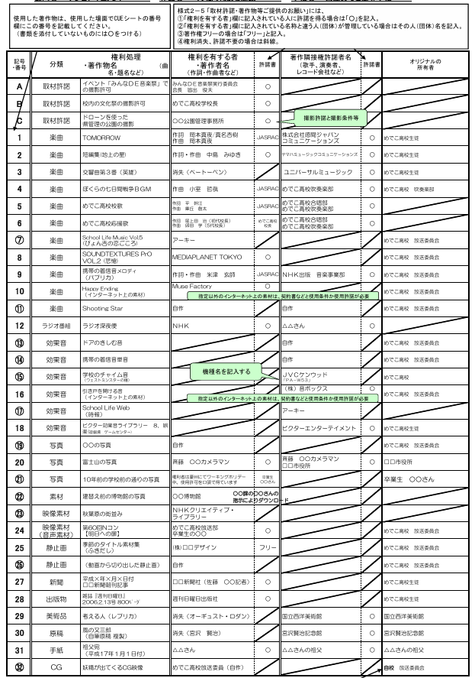

2-5「取材許諾」
 |  |  |  |  |  |  |  |  |  |  | 様式2-5
取材許諾・著作物等ご提供のお願い

 |  |  |  |  |  |  | 令和 | 8 | 年 |  | 月 |  | 日

許諾書には、原則「自筆署名」をもらってください。自筆が無理な場合は「押印」してもらってください。
ワープロでの記入だけでは認められません。
 |  |  |  | 様(御中)
 | このたびは、高文連放送コンテスト（地区大会・全道大会）および総文祭の応募作品にご協力をいただき、まことにありがとうございます。ご協力をいただく作品につきまして、下記に示した利用方法での活用に承諾をいただきたく、ご依頼申し上げます。 どうかよろしくお願いいたします。
◎ | 許諾または提供いただくもの
 | 内 容 |  |  |  |  |  |  | 備 考

◎ | 依頼者
 | 学校名（団体名）
 | 代表者（顧問）名
 | 所在地
 | 連絡先 |  | 電話 |  |  | ＦＡＸ
 | 担当者（制作者）名
 | 応募作品名

 | 【利用方法】 ① 令和8年度の高文連放送コンテスト（地区大会・全道大会） および 令和9年度の総文祭での公開 ② テレビ及びラジオ放送での公開 （ □ この作品がテレビ及びラジオ等の放送で公開されることを承諾します ）
 | ↑放送での公開を許諾される場合のみ✅をお願いします（✅は必須ではありません）
太枠内にご記入ください

 | 許諾書
 |  |  |  |  |  | 令和 |  | 年 |  | 月 |  | 日
 | 学校名(団体名)
 | 代表者（顧問）名 |  |  |  | あて

 | 私は、今回協力する作品やその作品素材の映像・音声が保存され、上記の利用方法で活用されることを許諾します。 なお、この件については、（ 無償 ・ 次の条件： ）で許諾することとします。
 | ◎ | 許諾者
 | ご所属
 | ご職位
 | ご署名

